Feuille 1
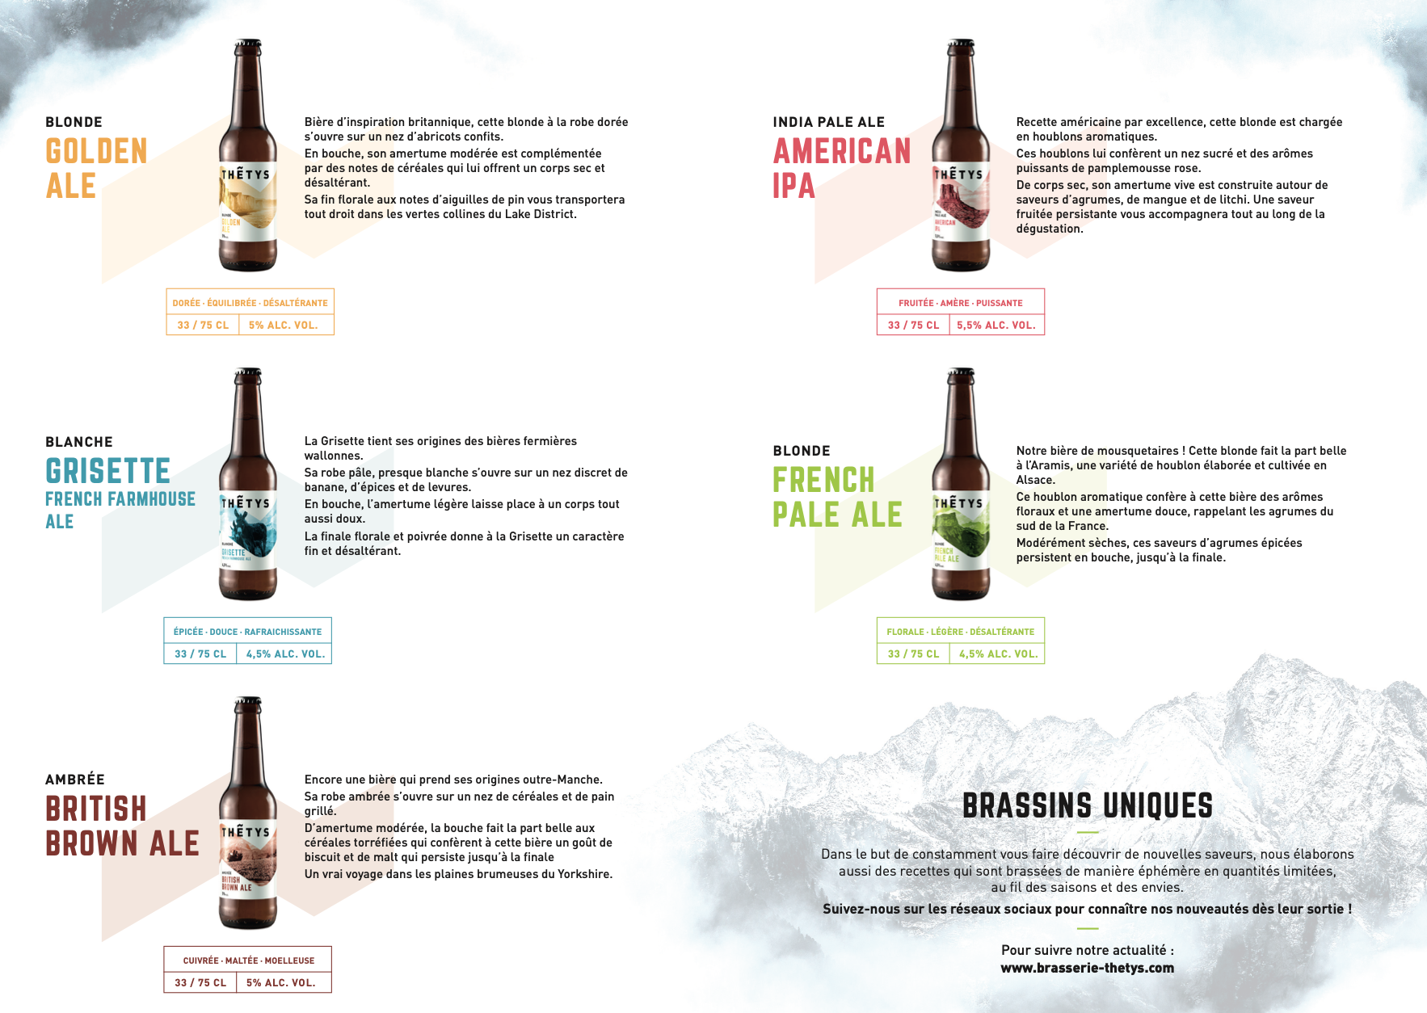
 |  |  |  |  |  | Total (euros) | T Btl 33cl | T Euros 33cl | T btl 75cl | T Euros 75cl | Modulo 24 33cl | Quotient 24 33cl | Modulo 6 33cl | Quotient 6 33cl | Modulo 6 75cl | Quotient 6 75cl | Modulo 3 75cl | Quotient 3 7(cl)
 |  |  |  |  |  | 0 | 0 | 0 | 0 | 0 | 0 | 0 | 0 | 0 | 0 | 0 | 0 | 0

 | BON DE COMMANDE

 | Instructions : Veuillez remplir les zones en bleu et nous renvoyer ce bon de commande à
 | contact@brasserie-thetys.com

 | Nom :
 | Prénom :
 | Adresse :
 | Téléphone :

 | 33cl |  |  | 75cl
 | IPA | 0 |  | IPA | 0
 | French Pale Ale | 0 |  | French Pale Ale | 0
 | Grisette | 0 |  | Grisette | 0
 | British brown ale | 0 |  | British brown ale | 0
 | Golden Ale | 0 |  | Golden Ale | 0
 | Total bouteilles | 0 |  | Total bouteilles | 0

 |  |  |  | TOTAL EUROS = | 0.00 €

Référence non disponible

 |  |  | TARIFS

 |  | 33cl |  |  | 75cl
 | Unité | 3.20 € |  | Unité | 6.80 €
 | Carton 6 | 17 € |  | Carton 3 | 17.5 €
 | Carton 24 | 60 € |  | Carton 6 | 30 €

